Sheet1
■保守画面 製造について

１．フォルダ構成について
 | 以下の構成となります。
 | 各自担当の機能のフォルダに画面を作成してください。

 |  | └─src
 |  | ├─components |  |  |  |  |  |  |  | 画面格納フォルダ
 |  | │ ├─aplikidousyuuryou |  |  |  |  |  |  |  |  |  |  |  | ← | アプリ起動・終了
 |  | │ ├─datasyuusyuusyutsuryoku |  |  |  |  |  |  |  |  |  |  |  | ← | データ収集・出力
 |  | │ ├─idupassippan |  |  |  |  |  |  |  |  |  |  |  | ← | IDU業務パスワード入力画面一般メンテナンス
 |  | │ ├─kadouversionichiran |  |  |  |  |  |  |  |  |  |  |  | ← | 稼働Ver一覧表示
 |  | │ ├─kikijyouhousettei |  |  |  |  |  |  |  |  |  |  |  | ← | 機器情報設定
 |  | │ ├─ldupassippan |  |  |  |  |  |  |  |  |  |  |  | ← | LDU業務パスワード入力画面一般メンテナンス
業務（機能）単位のフォルダ
各画面はそれぞれの機能フォルダに格納する
 |  | │ ├─logkanri |  |  |  |  |  |  |  |  |  |  |  | ← | ログ管理
 |  | │ ├─passwordnyuuryoku |  |  |  |  |  |  |  |  |  |  |  | ← | パスワード入力画面
 |  | │ ├─passwordsettei |  |  |  |  |  |  |  |  |  |  |  | ← | パスワード設定
 |  | │ ├─remotemaintenance |  |  |  |  |  |  |  |  |  |  |  | ← | ﾘﾓｰﾄﾒﾝﾃﾅﾝｽ
 |  | │ ├─systemsettei |  |  |  |  |  |  |  |  |  |  |  | ← | システム設定
 |  | │ ├─systemsyokika |  |  |  |  |  |  |  |  |  |  |  | ← | システム初期化
 |  | │ ├─tomasdatakanri |  |  |  |  |  |  |  |  |  |  |  | ← | TOMASデータ管理
 |  | │ ├─tsuushinkakuninhyouji |  |  |  |  |  |  |  |  |  |  |  | ← | 通信確認・表示
 |  | │ ├─utilitykidou |  |  |  |  |  |  |  |  |  |  |  | ← | ユーティリティ起動
 |  | │ ├─versionkanri |  |  |  |  |  |  |  |  |  |  |  | ← | バージョン管理
 |  | │ └─_common |  |  |  |  |  |  |  | ←共通画面部品格納先フォルダ
 |  | │ └─TheBase.vue |  |  |  |  |  |  |  | ←基盤部品
 |  | ├─router
 |  | │ └─index.js |  |  |  |  |  |  |  | ←vue-router設定ファイル
 |  | ├─static
 |  | │ └─config |  |  |  |  |  |  |  | ←設定ファイル格納先（webSocketURL、RESTAPIドメイン、APIパス）
 |  | │ └─setting.json
 |  | └─util |  |  |  |  |  |  |  | ←共通関数 格納用
 |  | └─methods.js |  |  |  |  |  |  |  | ←設定ファイル格納先（webSocketURL、RESTAPIドメイン、APIパス）

 | ２．Vueファイル名について

 |  | 運用画面と同様となります。
 |  | TheXxxxx.vue

 |  | Xxxxxは画面を表すヘボン式ローマ字です。もともと単語が英語のもは英語で命名してください。
 |  | 例）TheSystemSettei |  |  |  |  | ← | 〇
 |  |  | TheSisutemuSettei |  |  |  |  | ← | ×

 |  | 長くなるようでしたら母音抜きでも構いません（a,I,u,e,oを省略する）
 |  | 省略する場合は全体を省略するのではなく一部にして極力わかりやすくお願いします。
 |  | 例） | データ収集出力（datasyuusyuusyutsuryoku）
 |  |  | TheDtsysysytsryk |  |  |  | ← | × | （わかりづらい）
 |  |  | TheDataSyuusyuuSytsryk |  |  |  |  |  | ←〇 |  | 前半の文言で後半の文字の意味が想像つく

 | ３．各機能内の画面について

 |  | 各機能内にはほぼメニューが存在します。
 |  | 機能内のメニューについてはTheMenu.vueとします。

 | ４．画面遷移の実装について

 |  | （１）ルーターの設定を行う
 |  |  | 画面遷移を実現するため、vue-routerを使用します。
 |  |  | そのため、各部品にパスを設定する必要があります。

Vueの1ファイルに対してパスを割り当てる設定です。
 |  |  | 設定ファイル
 |  |  | router/index.js
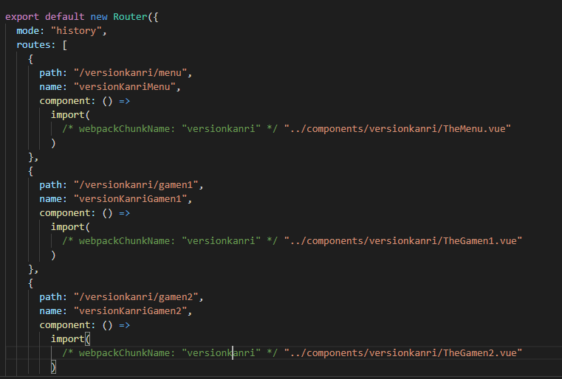

 |  |  |  | path |  | 実際に遷移表示時に使用されるパスを設定します。URLにもなるのですべて小文字とします。
 |  |  |  |  |  | 基本的には機能名/画面名にします。
 |  |  |  |  |  | 例) versionkanri/menu

 |  |  |  | name |  | 一意となるように設定してください。プログラム中で遷移時に指定します。

 |  |  |  | compornent |  |  | 実際に表示する物理ファイルのパスや、表示時にサーバーからロードする対象を指定しています。
 |  |  |  |  |  |  | なお、コメント部分にも設定が必要なので以下のように設定お願いします。

 |  |  |  |  |  |  | import(/* webpackChunkName: "versionkanri" */"../components/versionkanri/TheMenu.vue")
 |  |  |  |  |  |  |  |  |  |  |  |  | ① |  |  | ②
 |  |  |  |  |  |  | ①表示時にサーバーからロードする対象を指定する箇所です。機能単位でリソース分割をしますので、機能名を設定してください。
 |  |  |  |  |  |  |  | 下記の機能一覧を参考にしてください。

 |  |  |  |  | 機能名
 |  |  |  |  | アプリ起動・終了 |  |  |  |  |  |  | aplikidousyuuryou
 |  |  |  |  | データ収集・出力 |  |  |  |  |  |  | datasyuusyuusyutsuryoku
 |  |  |  |  | IDU業務パスワード入力画面一般メンテナンス |  |  |  |  |  |  | idupassippan
 |  |  |  |  | 稼働Ver一覧表示 |  |  |  |  |  |  | kadouversionichiran
 |  |  |  |  | 機器情報設定 |  |  |  |  |  |  | kikijyouhousettei
 |  |  |  |  | LDU業務パスワード入力画面一般メンテナンス |  |  |  |  |  |  | ldupassippan
 |  |  |  |  | ログ管理 |  |  |  |  |  |  | logkanri
 |  |  |  |  | パスワード入力画面 |  |  |  |  |  |  | passwordnyuuryoku
 |  |  |  |  | パスワード設定 |  |  |  |  |  |  | passwordsettei
 |  |  |  |  | ﾘﾓｰﾄﾒﾝﾃﾅﾝｽ |  |  |  |  |  |  | remotemaintenance
 |  |  |  |  | システム設定 |  |  |  |  |  |  | systemsettei
 |  |  |  |  | システム初期化 |  |  |  |  |  |  | systemsyokika
 |  |  |  |  | TOMASデータ管理 |  |  |  |  |  |  | tomasdatakanri
 |  |  |  |  | 通信確認・表示 |  |  |  |  |  |  | tsuushinkakuninhyouji
 |  |  |  |  | ユーティリティ起動 |  |  |  |  |  |  | utilitykidou
 |  |  |  |  | バージョン管理 |  |  |  |  |  |  | versionkanri

 |  | （２）画面遷移の実装
 |  |  | ボタンクリック時のイベントとして
 |  |  | 下記のように実装してください。

 |  |  | template内
<v-btn @click="forward(versionKanriMenu)"> バージョン管理メニューに戻る </v-btn>

 |  |  | <script>内
<script>
export default {
name: "TheVersionKanriGamen1",
data() {
return {
versionKanriMenu:"versionKanriMenu",
};
},
methods:{
forward(name){
this.$router.push({name:name});
}
}
};
</script>

 |  |  | 画面の遷移サンプルについては、
 |  |  |  | src\components\_@sampleフォルダにサンプルがあります。

 |  |  |  | http://localhost:3020/sample
 |  |  |  | で表示できます。

